1.IDENTIFICACION
INFORMACIÓN GENERAL |  | INFORMACIÓN DEL ESTUDIO RESPECTIVO
 |  | NODO NÚMERO |  |  |  |  | 19124
 |  | INFORME NÚMERO |  |  |  |  | 259
CONTRATISTA | UNIÓN TEMPORAL MOVILIDAD 2014 | ORDEN DE TRABAJO No. |  |  |  |  | PROGRAMACION BASICA
 |  | FECHA DE LA ORDEN DE TRABAJO |  |  |  |  | -
 |  | FECHA DE LA TOMA DE INFORMACIÓN |  |  |  |  | 010314
 |  | DÌA DE LA SEMANA
OBJETO DEL CONTRATO | REALIZAR LA TOMA DE INFORMACIÓN DE CAMPO, COMO INSUMO DEL PROGRAMA DE MONITOREO, SEGUIMIENTO Y PLANEACIÓN DEL TRÁNSITO Y EL TRANSPORTE DE BOGOTA D.C | TIPO DE ESTUDIO |  |  |  |  | VOLÚMENES POR TIPO DE VEHÍCULO
 |  | NOMBRE DEL ARCHIVO |  |  |  |  | 19124_AC_100_X_TV_60_140301_VOL_V1.xlsx
 |  | CÓDIGO DEL ESTUDIO |  |  |  |  | VOL
 |  | LUGAR DE LA TOMA DE INFORMACIÓN
NÚMERO DE CONTRATO | 2072-2013 | COORDENADA X |  |  |  |  | LONGITUD
 |  | COORDENADA Y |  |  |  |  | LATITUD

FECHA DE INICIO DEL CONTRATO | 22-01-2014 | PROFESIONALES RESPONSABLES
 |  | CONSULTOR (DIRECTOR) |  |  |  |  | ING. MSC. SANDRA LUCIA NAVAS TEQUIA
 |  | CONSULTOR (COORDINADOR GENERAL) |  |  |  |  | ING. MSC. LUIS FERNANDO RUBIANO BARRERO
INTERVENTORÍA | UNIVERSIDAD NACIONAL DE COLOMBIA | CONSULTOR (EXPERTO EN TRÁNSITO Y TRANSPORTE) |  |  |  |  | ING. ESP. DIANA PAOLA PARADA
 |  | CONSULTOR (ING ANÀLISIS) |  |  |  |  | ING. ESP. LUIS FERNANDO BECERRA
 |  | INTERVENTORÍA (DIRECTOR) |  |  |  |  | ING. MSC. ARTURO ZARATE
 |  | INTERVENTORÍA (ESPECIALISTA) |  |  |  |  | ING. MSC. WILLIAM CASTRO
 |  | INTERVENTORÍA (RESIDENTE) |  |  |  |  | ING. JOSÉ EDWIN TORRES
OBJETO DEL CONTRATO | INTERVENTORÍA TÉCNICA, ADMINISTRATIVA Y FINANCIERA PARA LA TOMA DE INFORMACIÓN DE CAMPO COMO INSUMO DEL PROGRAMA DE MONITOREO, SEGUIMIENTO Y PLANEACIÓN DEL TRÁNSITO Y TRANSPORTE DE BOGOTÁ D.C. | SUPERVISOR SECRETARIA MOVILIDAD |  |  |  |  | ING. FABIAN GONZALEZ

 |  | VERSIONES DEL ESTUDIO
 |  | NÚMERO |  | FECHA | OBSERVACIONES
NÚMERO DE CONTRATO | 2072-2013 | Versión 0 |  | 05/03/14
 |  | Versión 1 |  | 21/03/14 | SE ATENDIERON LAS OBSERVACIONES DE INTERVENTORÍA ENVIADAS EN COMUNICADO FI-INT-CMTTUB14-087-14, SE DA RESPUESTA MEDIANTE RADICADO ICV-187-C-150. Se revisaron los valores de los períodos 1000 de motos en el movimiento 3 el cual no difiere del formato, en los períodos de las 330, 1530 y 2130 de autos en el movimiento 4 se encontró error en digitación , a las 945 del movimiento 1b en articulados se encontró un error en digitación, en el período comprendido entre las 09:00 a las 09:15 en el movimiento 4b el flujo vehicular se ve afectado por el cambio de semáforo, se ocultan los valores en los horarios de máxima demanda externos a las tablas en la hoja Procesamiento así mismo los porcentajes externos a la tabla de la hoja Resumen Mensual, se aclara que en la celda HF115 de la hoja de procesamiento la formula no estaba tomando todas las columnas, se ubican los valores de máxima demanda en la gráfica No 1 de la hoja de resultados, se corrigen los subtítulos de la tabla No 1 y 2 de la hoja de resultados.
 |  | Versión 2
FECHA DE INICIO DEL CONTRATO | 21-01-2014 | Versión 3

 |  | DESCRIPCIÓN DE LA TOMA DE INFORMACIÓN
 |  | TIPO DE VEHÍCULO | FACTOR DE EQUIVALENCIA | MOVIMIENTOS AFORADOS |  |  | No. DE PERÍODOS | HORA
ESQUEMA |  |  |  | ACCESO | LENTA | RÁPIDA | HORARIO DEL PERÍODO No. 1 | 22:00-06:00
 |  | L | 1 | NORTE | 1 | 1B | HORARIO DEL PERÍODO No. 2 | 06:00-14:00
 |  | C | 2 | SUR | 2 | 2B | HORARIO DEL PERÍODO No. 3 | 14:00-22:00
 |  |  |  | OCCIDENTE | 3 | 3B | No. DE HORAS TOMADAS |  | 24
 |  | BT | 2 | ORIENTE | 4 | 4B | HORARIO DE LA TOMA DE INFORMACIÓN |  | 22:00-22:00
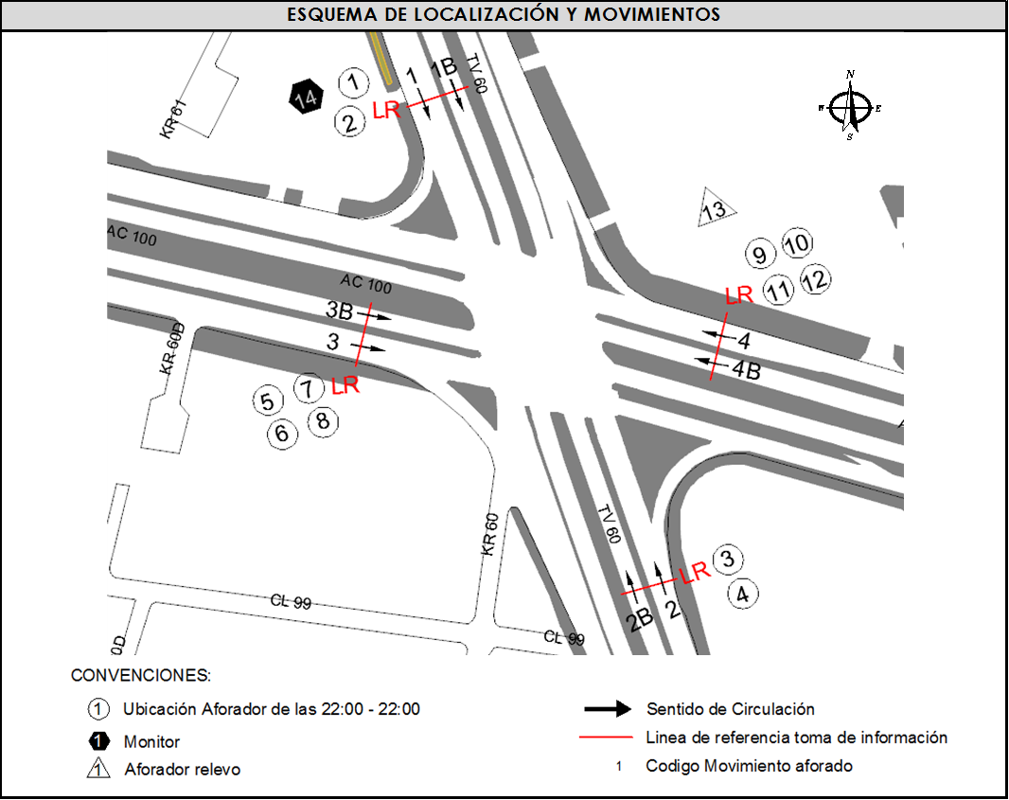
 |  | B | 2 |  |  |  | No. DE EQUIPOS UTILIZADOS |  | 13
 |  |  |  | OBSERVACIONES DE LA TOMA DE INFORMACIÒN
 |  | AL | 2 | OBSERVACION |  |  |  |  |  | ACCESO
 |  | AT | 2.5 | ESTA INTERSECCIÓN PRESENTA UNA VARIACIÓN EN EL FLUJO VEHÍCULAR EL CUAL SE VE AFECTADO EN VARIOS PERIODOS HORARIOS DEBIDO A LOS CAMBIOS DE SEMAFORO LOS CUALES AFECTAN LA MOVILIZACIÓN EN TODOS LOS ACCESOS. |  |  |  |  |  | TODOS
 |  | BA | 2.5 | EN EL PERÍODO COMPRENDIDO ENTRE LAS 09:00 A LAS 09:15 EN EL MOVIMIENTO 4B EL FLUJO VEHICULAR SE VE AFECTADO POR EL CAMBIO DE SEMAFORO. |  |  |  |  |  | ORIENTE
 |  | ESP | 2
 |  | INT | 2
 |  | C2P | 2.5
 |  | C2G | 2.5
 |  | C3-C4 | 2.5
 |  | C5 | 2.5
 |  | >C5 | 2.5
 |  | M | 0.5
 |  | BIC | 0.3

 |  | ANALISIS PUNTUAL
 |  | LA INTERSECCIÓN AVENIDA CALLE100 CON TRANVERSAL 60 ( AVENIDA SUBA ). SE ENCUENTRA UBICADA AL NORTE DE LA CIUDAD, EN LA LOCALIDAD DE SUBA. LA AVENIDA CALLE 100 TIENE CUATRO CALZADAS, DOS POR CADA SENTIDO DE CIRCULACIÓN, NORTE - SUR Y VICEVERSA, LAS CALZADAS LENTAS CUENTAN CON DOS CARRILES PARA LA CIRCULACIÓN DE TRÁFICO MIXTO ( INCLUYE TPC ) Y LAS RÁPIDAS CONTIENEN DOS CARRILES PARA TRÁFICO MIXTO. Y UN CARRIL EXCLUSIVO DEL SISTEMA TRANSMILENIO CON SU RESPECTIVO SEPARADOR CENTRAL, MIENTRAS LA AVENIDA SUBA CON PASO A NIVEL, CUENTA CON CUATRO CALZADAS, DOS POR CADA SENTIDO DE CIRCULACIÓN, ESTE - OESTE Y VICEVERSA, CON CINCO CARRILES CADA UNA DE LOS CUALES TRES PERMITEN LA CIRCULACIÓN DE TRAFICO MIXTO Y DOS SON EXCLUSIVOS DEL SISTEMA TRANSMILENIO. EL VOLUMEN TOTAL AFORADO EN LA INTERSECCIÓN FUE DE 151.888 VEHÍCULOS MIXTOS, DISPUESTOS DE LA SIGUIENTE MANERA: EL 79,4% CORRESPONDEN A VEHÍCULOS LIVIANOS, EL 11,4% A MOTOS, EL 7% A TRANSPORTE PÚBLICO COLECTIVO Y MASIVO, Y EL 1,7% A VEHÍCULOS DE CARGA (CAMIONES). LOS PERÍODOS DE MÁXIMA DEMANDA SE PRESENTAN ENTRE LAS 11:15 Y LAS 12:15 HORAS, Y ENTRE LAS 9:15 Y 10:15 HORAS. LA HORA PICO TOTAL DE LA INTERSECCIÓN SE REGISTRA EN EL PERIODO N°2 ENTRE LAS 11:15 Y 12:15 HORAS, PERIODO EN EL QUE SE MOVILIZA UN TOTAL DE 9.924 VEHÍCULOS MIXTOS, DE LOS CUALES EL 80,1% CORRESPONDE A VEHÍCULOS LIVIANOS, EL 11,6% A MOTOS, EL 5,5% A TRANSPORTE PÚBLICO COLECTIVO Y MASIVO, EL 0,3% A BICICLETAS Y FINALMENTE EL 2,5% CORRESPONDE A TRANSPORTE DE CARGA.

 |  | REGISTRO FOTOGRÁFICO
 |  | 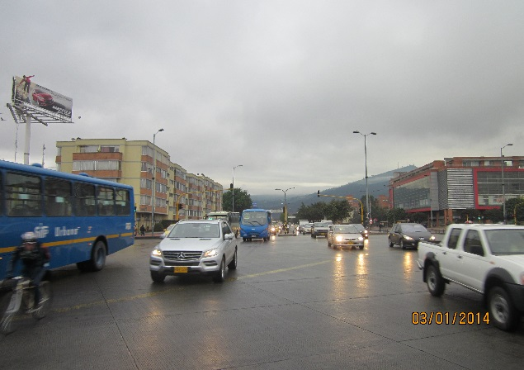 |  |  |  |  | 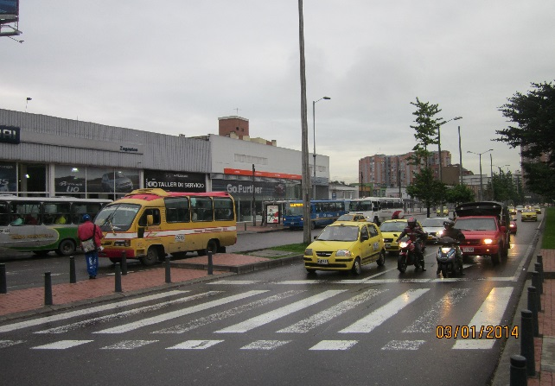

 |  | ACCESO NORTE |  |  |  |  | ACCESO SUR

 |  | 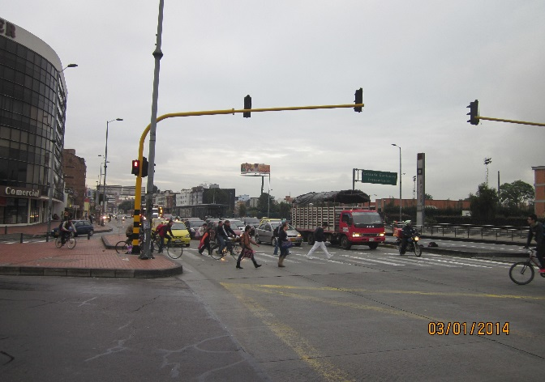

 |  | ACCESO OCCIDENTE

